アドインｲﾒｰｼﾞ
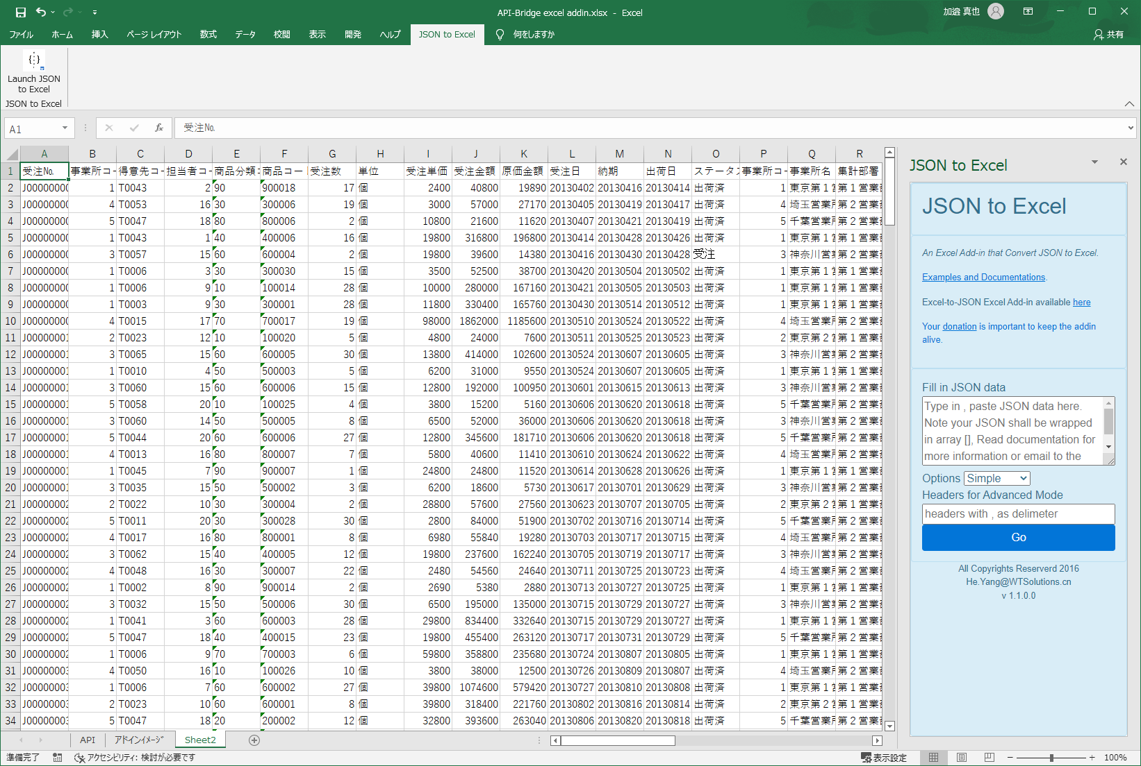
EXCELにアドインメニューを追加

※「API-Bridge to Excel」という名前で追加

メニューを実行するとログイン画面を表示
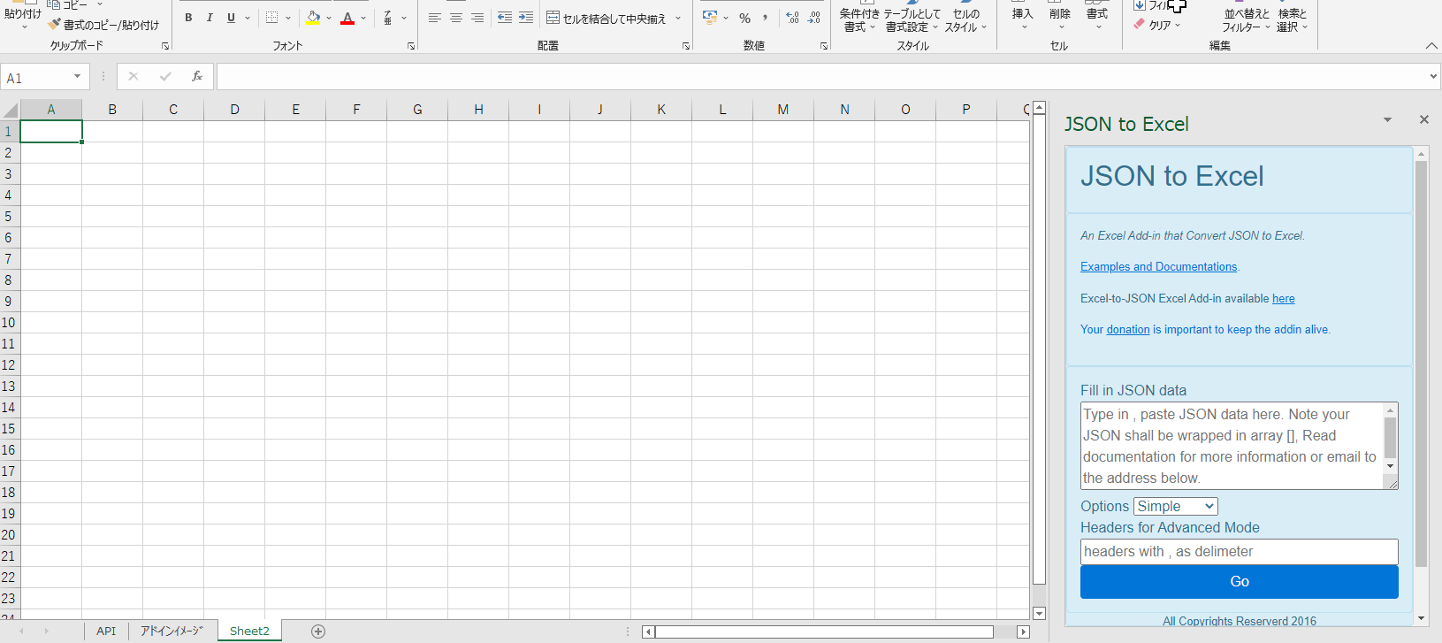

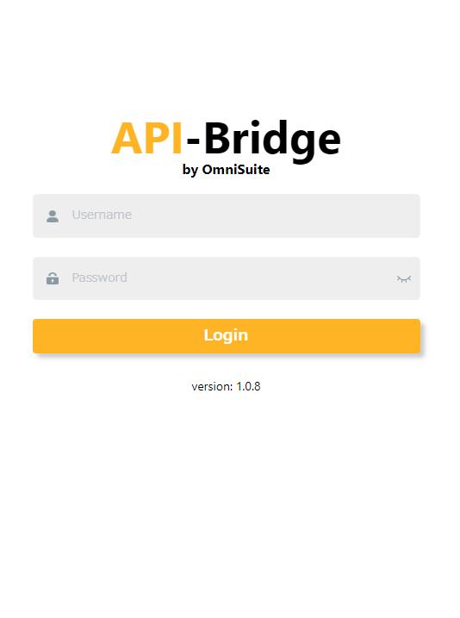

ログインすると実行可能なAPIを一覧表示

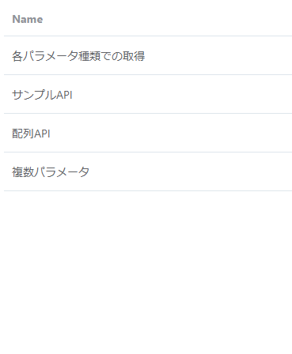

APIを実行すると各APIで定義されているメソッドを表示

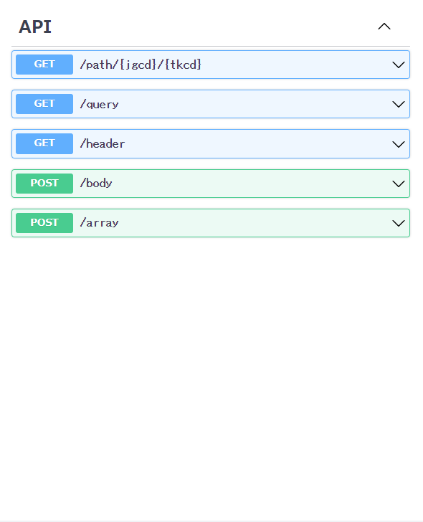

メソッドを実行すると、パラメータ入力

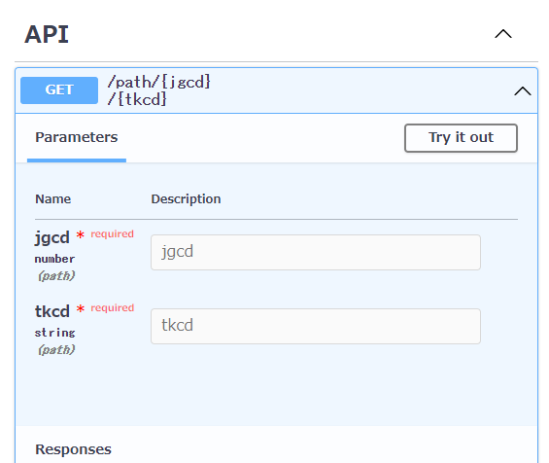

実行すると、excelに実行結果を表示

